別紙1-6 (記入例)
事業者名 | 別紙1-6
担当者名

※概算払い時に値引き後の単価を確認させていただきます

別紙1-6 料金計算における値引き前の単価が確認可能なもの【証憑台紙】

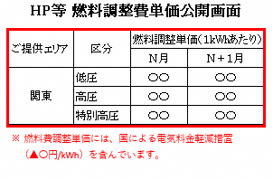 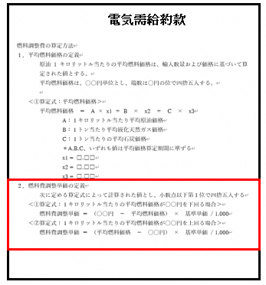 ここに証憑を張り付けてください

電気供給約款

値引するすべての単価がわかるように貼付してください。

証憑説明欄

記入イメージ
【証憑名称】
電気供給約款 ホームページの単価が記載されているページのスクリーンショット

【説明】
約款には値下げ前の料金を記載、ホームページ上で国による軽減措置による値引きがされていることを記載

